Sayfa1
Numune Adı | TAS(mmol/L) | TOS (µmol/L) | OSI
R1 | 1.21 | 11.150 | 0.921
R2 | 0.9 | 5.62 | 0.624
R3 | 0.53 | 9.64 | 1.819
R4 | 1.51 | 3.09 | 0.205 | Bu çalışmada "Relassay" marka kitler kullanılmıştır.
R5 | 1.43 | 3.61 | 0.252 | TAS Kat.No: RL0019
R6 | 0.54 | 3.88 | 0.719 | TOS Kat.Not: RL0026
R7 | 0.82 | 1.63 | 0.199 | Kullanılan cihaz: Mindray marka BS300 model tam otomatik biyokimya cihazı
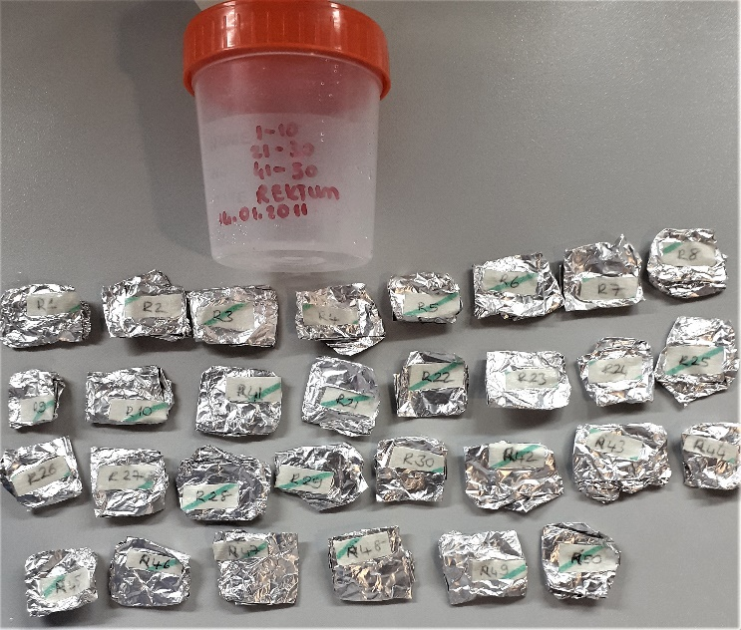
R8 | 0.87 | 7.91 | 0.909
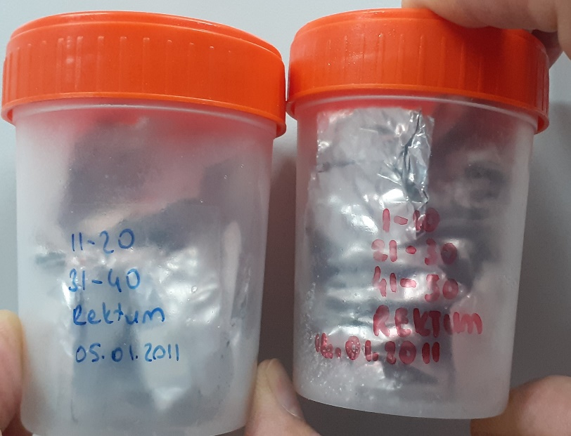
R9 | 0.97 | 3.49 | 0.360
R10 | 0.76 | 11.43 | 1.504
R11 | 1.61 | 2.25 | 0.140
R12(Kuru) | 0.88 | 3.56 | 0.405
R13 | 1.07 | 2.68 | 0.250
R14 | 0.71 | 3.63 | 0.511
R15 | 2.08 | 3 | 0.144
R16 | 0.66 | 3.98 | 0.603
R17 | 0.83 | 1.75 | 0.211
R18 | 0.76 | 2.6 | 0.342
R19 | 1.12 | 3.14 | 0.280
R20(Kuru) | 1.14 | 3.75 | 0.329
R21 | 0.71 | 1.6 | 0.225
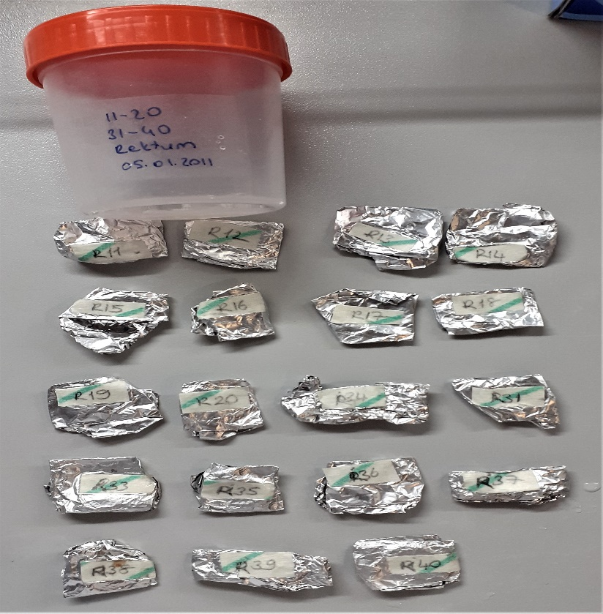
R22 | 1.41 | 15.24 | 1.081
R23 | 1.05 | 3.34 | 0.318
R24 | 1.94 | 2.64 | 0.136
R25 | 0.39 | 1.2 | 0.308
R26(Kuru) | 2.45 | 5.66 | 0.231
R27 | 0.8 | 0.8 | 0.100
R28 | 1.5 | 2.78 | 0.185
R29 | 1.35 | 0.88 | 0.065
R30 | 1.56 | 4.16 | 0.267
R31 | 1.17 | 1.89 | 0.162
R33 | 0.43 | 1.31 | 0.305
R34 | 0.85 | 14.35 | 1.688
R35 | 0.78 | 1.52 | 0.195
R36 | 1.56 | 2.4 | 0.154
R37 | 1.16 | 1.88 | 0.162
R38 | 0.61 | 3.56 | 0.584
R39(Kuru) | 2.28 | 4.7 | 0.206
R40 | 0.67 | 2.37 | 0.354
R41 | 1.4 | 1.52 | 0.109
R42 | 1.53 | 1.97 | 0.129
R43 | 0.73 | 1.28 | 0.175
R44 | 0.91 | 0.78 | 0.086
R45 | 0.86 | 3.3 | 0.384
R46 | 0.7 | 2.88 | 0.411
R47 | 1.34 | 1.2 | 0.090
R48 | 0.91 | 3.47 | 0.381
R49 | 1.55 | 0.85 | 0.055

